界面&功能
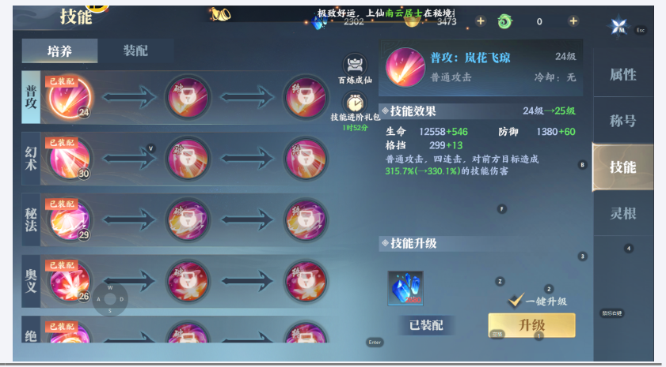
技能系统 |  |  |  | 功能规则

 | 功能入口

 | 1.主界面点击【技能】图标进入
 | 2.图标位于界面左侧展开图标清单中
 | 3.参考图标

 | 技能界面【当前为示例】

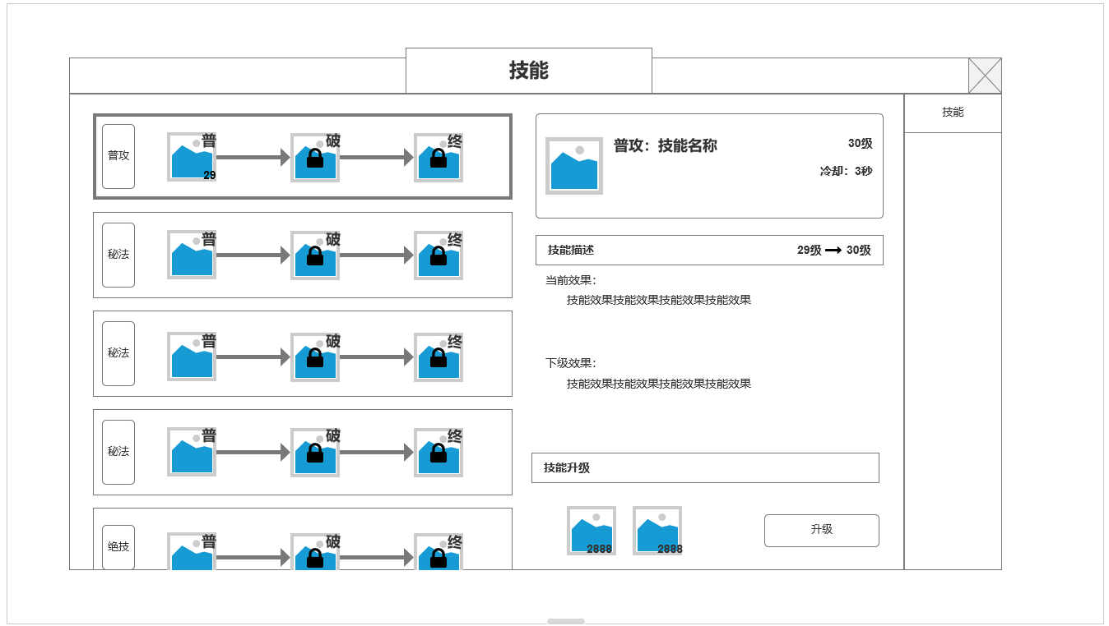
1

 |  | 1.职业技能信息
 |  | ▶ | 技能统计：每职业5个基本战斗主动技能，1普攻，3秘法，1绝技
 |  | ▶ | 技能类型：每个技能分为 普，破，终三个等阶，根据条件逐一解锁
 |  | ▶ | 解锁条件：人物等级，当前技能等级，前个等阶已解锁
 |  | ▶ | 技能图标显示当前技能等级，三个等阶等级同步
 |  | 2.技能信息：名称，描述，激活消耗
 |  | ▶ | 当前技能名称，图标，等级，冷却时间等基本信息
2
 |  | ▶ | 当前技能效果描述——下一级技能效果描述
 |  | ▶ | 技能升级材料消耗

 | 未激活技能等阶，新技能激活页面

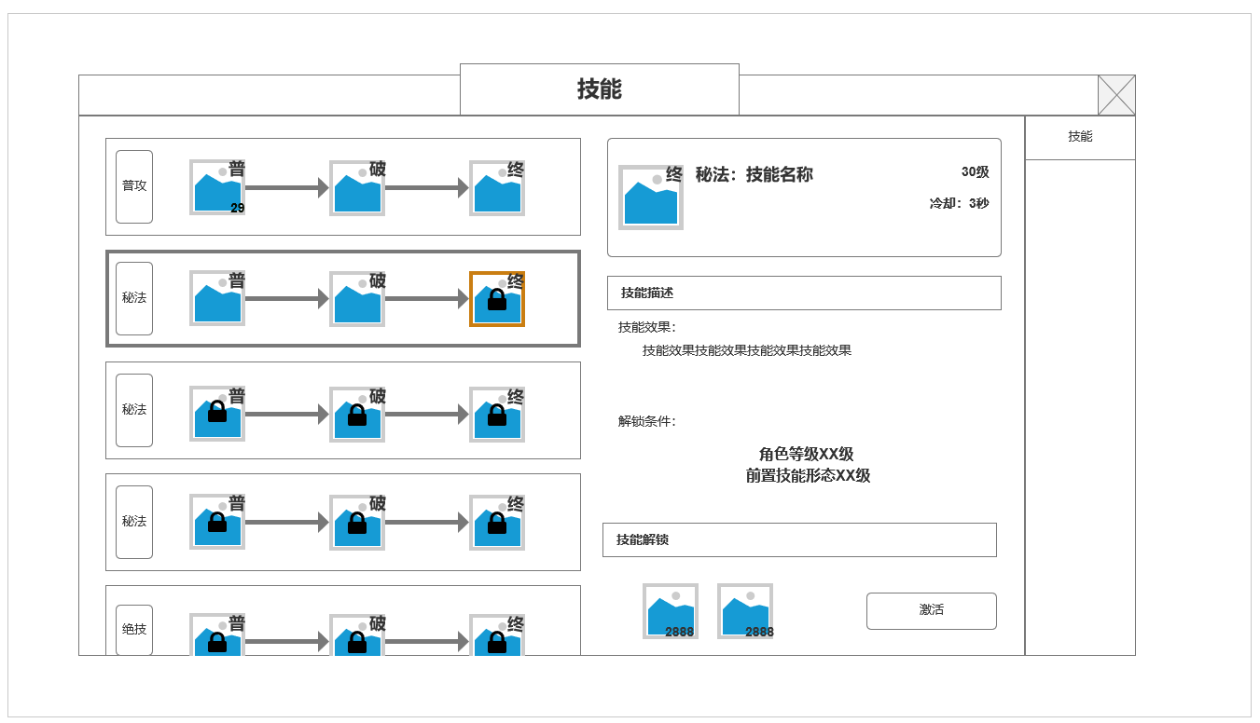
 |  | 3.技能激活信息：名称，描述，激活消耗
 |  | ▶ | 当前技能名称，图标，等级，冷却时间等基本信息
 |  | ▶ | 激活技能效果描述
 |  | ▶ | 技能升级材料消耗
 |  | ▶ | 高阶技能激活后自动替换低阶同技能

3

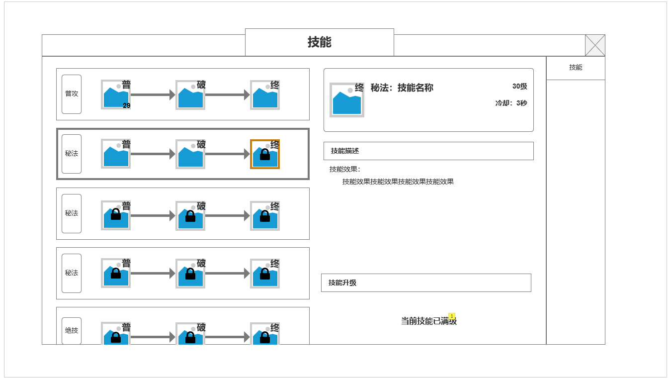
 |  | 4.技能满级时显示信息

 |  | 5.已激活更高阶形态技能时，返回选中低阶技能时显示
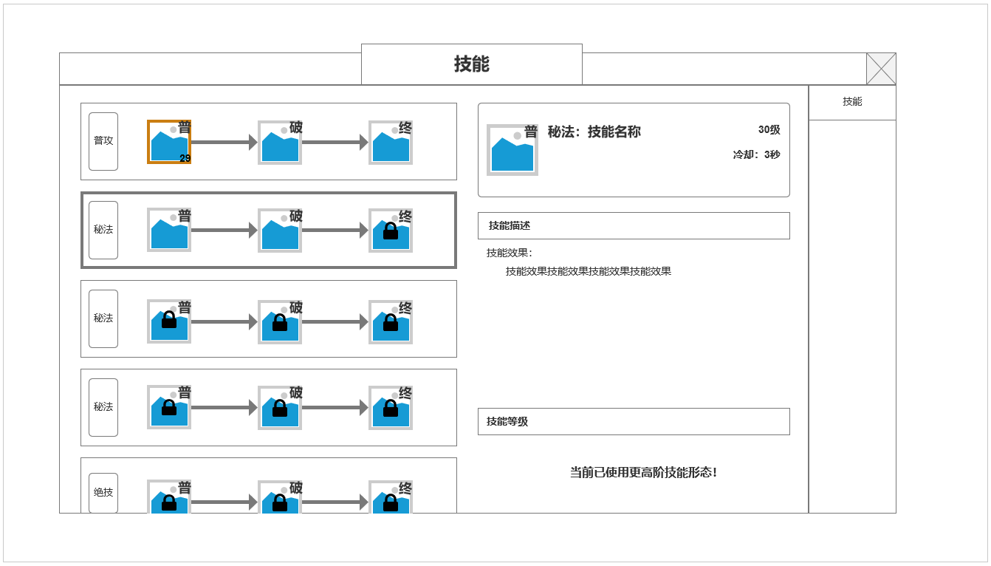

 | 界面参考

功能美需
UI需求

 | 序号 | 类型 | 对应界面 | 内容 | 功能需求 | 策划建议 | 参考图
 | 1 | UI
 | 2 | UI
 | 3 | UI
 | 4 | UI
 | 5 | UI
 | 6 | UI
 | 7 | UI
 | 8 | UI
 | 9 | UI
 | 10 | UI
 | 11 | UI
 | 12 | UI
 | 13 | UI
 | 14 | UI
 | 15 | UI
 | 16 | UI
 | 17 | UI
 | 18 | UI
 | 19 | UI

背景图需求

 | 序号 | 类型 | 对应界面 | 内容 | 功能需求 | 策划建议 | 参考图
 | 1 | 2D原画
 | 2 | 2D原画
 | 3 | 2D原画
 | 4 | 2D原画
 | 5 | 2D原画
 | 6 | 2D原画

道具图标需求

动效需求

 | 序号 | 类型 | 内容 | 描述 | 功能需求 | 策划建议 | 参考图

其他 （ICON，模型，表情等）

 | 序号 | 类型 | 对应界面 | 内容 | 功能需求 | 策划建议 | 参考图
 | 1 | ICON | 主界面 | 主界面代表技能功能的入口图标 | 主界面代表技能功能的入口图标 |  | 

